openpyxl
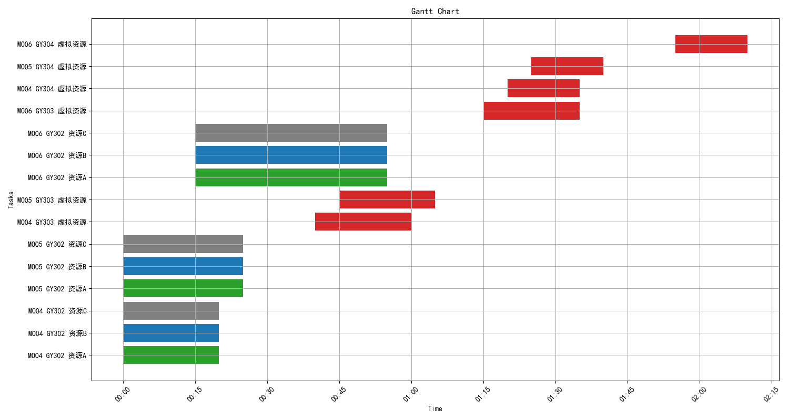
工单编号 | 工序 | 资源 | 计划开始时间 | 计划结束时间
MO04 | GY302 | 资源A | 2023-04-12 00:00 | 2023-04-12 00:20
MO04 | GY302 | 资源B | 2023-04-12 00:00 | 2023-04-12 00:20
MO04 | GY302 | 资源C | 2023-04-12 00:00 | 2023-04-12 00:20
MO05 | GY302 | 资源A | 2023-04-12 00:00 | 2023-04-12 00:25
MO05 | GY302 | 资源B | 2023-04-12 00:00 | 2023-04-12 00:25
MO05 | GY302 | 资源C | 2023-04-12 00:00 | 2023-04-12 00:25
MO04 | GY303 | 虚拟资源 | 2023-04-12 00:40 | 2023-04-12 01:00
MO05 | GY303 | 虚拟资源 | 2023-04-12 00:45 | 2023-04-12 01:05
MO06 | GY302 | 资源A | 2023-04-12 00:15 | 2023-04-12 00:55
MO06 | GY302 | 资源B | 2023-04-12 00:15 | 2023-04-12 00:55
MO06 | GY302 | 资源C | 2023-04-12 00:15 | 2023-04-12 00:55
MO06 | GY303 | 虚拟资源 | 2023-04-12 01:15 | 2023-04-12 01:35
MO04 | GY304 | 虚拟资源 | 2023-04-12 01:20 | 2023-04-12 01:35
MO05 | GY304 | 虚拟资源 | 2023-04-12 01:25 | 2023-04-12 01:40
MO06 | GY304 | 虚拟资源 | 2023-04-12 01:55 | 2023-04-12 02:10

